lists

コンポーネント | 説明 | 画面部品
- | ブランク | テキスト
テキスト | テキストを表示する部品 | テキスト
テキストインプット | 単一行のテキストを入力および編集するための部品 | テキストインプット
チェックボックス | オンまたはオフの状態を表すチェックボックス部品 | チェックボックス
ラジオボタン | ラジオボタン部品 | ラジオボタン
ボタン | ボタン部品 | ボタン
テキストエリア | 単一行または複数行のテキストを、入力および編集するための部品 | テキストエリア
セレクト | 単一選択および複数選択が可能な選択リスト部品 | セレクト
テキストリンク | テキストリンクを表示する部品 | カレンダー
カレンダー | カレンダの表示と日付の選択を行う部品 | カレンダー

共通部品
画面レイアウト |  |  | システム名 |  |  |  |  |  | 勤怠管理システム(仮) (Attendance management system) |  |  |  |  |  |  | 作成者 |  | 友利拓真 | 修正者 | 友利拓真
 |  |  | サブシステム名 |  |  |  |  |  |  |  |  |  |  |  |  | 作成日 |  | 2021-12-13 | 修正日 | 2021-12-13
 |  |  | 画面ID |  |  | AMS19900 |  |  |  | 画面名 |  | 共通画面 |  |  | 概要 |  | 全ての画面で使用される共通部品
画面レイアウト図 PCレイアウト

 |  | 勤怠管理システム（仮） |  | ホーム |  |  | ログイン |  | ダッシュボード |  |  |  | 管理機能 | 鈴木 管理

①
②
③
④
⑤
⑥

画面レイアウト図 スマホレイアウト

 |  | 勤怠管理システム（仮） |  |  |  |  |  |  |  |  |  |  |  | 勤怠管理システム（仮）

 |  |  |  |  |  |  |  |  |  |  |  |  |  | ホーム

 |  |  |  |  |  |  |  |  |  |  |  |  |  | ログイン

 |  |  |  |  |  |  |  |  |  |  |  |  |  | ダッシュボード

 |  |  |  |  |  |  |  |  |  |  |  |  |  | 管理機能

 |  |  |  |  |  |  |  |  |  |  |  |  |  | 鈴木 管理

要素
ヘッダー
No. |  | ラベル |  |  | イベント |  |  | コンポーネント |  |  | 説明
1 |  | タイトル |  |  | クリック／タップ |  |  | テキストリンク |  |  | エントランス画面へ遷移する
2 |  | ホーム |  |  | クリック／タップ |  |  | テキストリンク |  |  | ホーム画面へ遷移する※未ログインの場合は表示されない
3 |  | ログイン |  |  | クリック／タップ |  |  | テキストリンク |  |  | ログイン画面へ遷移する※ログイン済の場合は表示されない
4 |  | ダッシュボード |  |  | クリック／タップ |  |  | テキストリンク |  |  | ダッシュボード画面へ遷移する※権限無しの場合は表示されない
5 |  | 管理機能 |  |  | クリック／タップ |  |  | テキストリンク |  |  | 管理機能画面へ遷移する※権限無しの場合は表示されない
6 |  | ユーザ名 |  |  | クリック／タップ |  |  | セレクト |  |  | 個人設定／ログアウトのドロップダウンリストを表示する
フッター
10
11
12
サイドバー
20
21
22
23
24
25
26
操作手順
ヘッダー
1 | エントランス画面へ行く場合、「タイトル」をクリックしてください。
2 | ホーム画面へ行く場合、「ホーム」をクリックしてください。
3 | ログイン画面へ行く場合、「ログイン」をクリックしてください。
4 | ダッシュボード画面へ行く場合、「ダッシュボード」をクリックしてください。
5 | 管理機能画面へ行く場合、「管理機能」をクリックしてください。※仮機能なのでまだ未定？
6 | 個人設定をしたい場合、「ユーザ名」クリック後、ドロップダウンリストより基本接敵をクリックしてください。※仮機能なのでまだ未定？
7 | ログアウトをしたい場合、「ユーザ名」クリック後、ドロップダウンリストよりログアウトをクリックしてください。

フッター
10
11
12

サイドバー
20
21
22
23

エントランス画面
画面レイアウト |  |  | システム名 |  |  |  | 勤怠管理システム(仮) (Attendance management system) |  |  |  |  | 作成者 |  | 友利拓真 | 修正者 |  | 友利拓真
 |  |  | サブシステム名 |  |  |  |  |  |  |  |  | 作成日 |  | 2021-12-13 | 修正日 |  | 2021-12-13
 |  |  | 画面ID |  | AMS10000 |  |  | 画面名 |  | エントランス画面 | 概要 |  | ログイン前のようこそ！的な画面
画面レイアウト図 PC／スマホレイアウト

 |  | 勤怠管理システム（仮） |  |  |  |  |  |  |  |  |  |  |  |  |  | ログイン

②
①

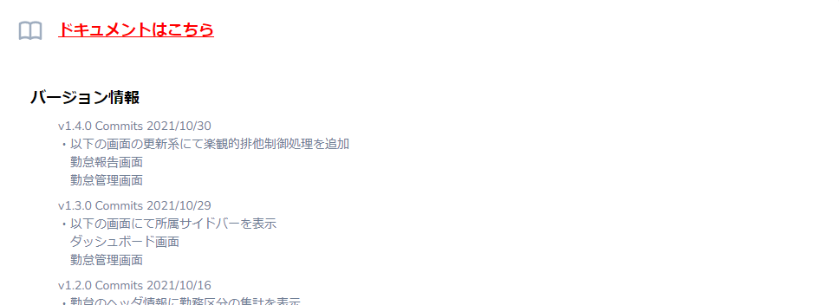

③

要素
No. |  | ラベル |  | イベント |  | コンポーネント |  |  | 説明
1 |  | タイトル |  | - |  | テキスト |  |  | システムタイトル
2 |  | ログイン |  | クリック／タップ |  | テキストリンク |  |  | ログイン画面へ遷移する
3 |  | ドキュメントはこちら |  | クリック／タップ |  | テキストリンク |  |  | ドキュメント管理へ遷移する
4 |  | バージョン情報 |  | - |  | テキスト |  |  | システムの更新情報

操作手順
1 | ログイン画面へ行く場合、「ログイン」をクリックしてください。
2 | ドキュメント管理画面へ行く場合、「ドキュメントはこちら」をクリックしてください。

ログイン画面
画面レイアウト |  |  |  |  |  | システム名 |  |  |  |  |  | 勤怠管理システム(仮) (Attendance management system) |  |  |  |  |  |  | 作成者 |  | 友利拓真 | 修正者 | 友利拓真
 |  |  |  |  |  | サブシステム名 |  |  |  |  |  |  |  |  |  |  |  |  | 作成日 |  | 2021-12-13 | 修正日 | 2021-12-13
 |  |  |  |  |  | 画面ID |  |  | AMS10100 |  |  |  |  | 画面名 |  | ログイン画面 |  | 概要 |  | ログイン画面
画面レイアウト図 PCレイアウト

 |  | 勤怠管理システム（仮） |  |  |  |  | ホーム |  |  | ログイン

 |  |  |  |  | ログイン

ログイン
 |  |  |  |  | メールアドレス
①
ログイン
 |  |  |  |  | パスワード
②

ログイン
③⑨
 |  |  |  |  |  |  |  |  |  |  |  |  | ログイン状態を保持

④
ログイン
パスワードを忘れた場合
ログイン

⑤

画面レイアウト図 スマホレイアウト

 |  | 勤怠管理システム（仮） |  |  |  |  |  |  |  |  |  |  |  |  |  |  | 勤怠管理システム（仮）

 |  |  | ログイン

 |  |  | メールアドレス

 |  |  | パスワード

 |  |  |  | ログイン状態を保持

ログイン
パスワードを忘れた場合

要素
No. |  | ラベル |  |  |  |  |  | イベント |  |  | コンポーネント |  |  |  | 説明
1 |  | メールアドレス |  |  |  |  |  | クリック／タップ |  |  | テキストインプット |  |  |  | 登録されたメールアドレスを入力
2 |  | パスワード |  |  |  |  |  | クリック／タップ |  |  | テキストインプット |  |  |  | 登録されたパスワードを入力
3 |  | ログイン状態を保持 |  |  |  |  |  | クリック／タップ |  |  | チェックボックス |  |  |  | ログイン状態を保持し、有効期限までログイン処理を省く
4 |  | ログイン |  |  |  |  |  | クリック／タップ |  |  | ボタン |  |  |  | 入力チェックし、システムにアクセスする
5 |  | パスワードを忘れた場合 |  |  |  |  |  | クリック／タップ |  |  | テキストリンク |  |  |  | パスワードリセット画面へ遷移する

操作手順
1 | 登録されたメールアドレスを入力します。
2 | 登録されたパスワードを入力します。
3 | ログイン状態を保持したい場合は、「ログイン状態を保持」のチェックボックスにチェックします。
4 | 入力出来たら、ログインボタンを押します。
 | 入力チェックが正しければシステムへアクセスできます。
5 | もし、パスワードを忘れた場合は、「パスワードを忘れた場合」リンクを押し、パスワードをリセットしてください。

